Hoja1
 |  | MOSQUITERAS

HOJA DE PEDIDO |  | PRESUPUESTO |  |  | FECHA

CLIENTE |  |  |  | POBLACIÓN

REFERENCIA |  |  |  | FECHA ENTREGA

A rellenar por |  |  | RUTA 1 | RUTA 2 | Nº PEDIDO

 | TIPO DE MOSQUITERAS:
 | * ENROLLABLE 45 |  | *PLISADA |  | *CORREDERA
 | *ENROLLABLE 33 |  | *PLISADA 0,22 mm |  | *FIJA
 | *ENROLLABLE LATERAL A CADENA |  |  | *PUERTA ABATIBLE

 |  | VISTA EXTERIOR ABRE HACIA FUERA
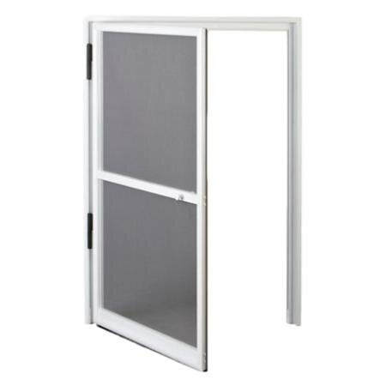

 |  | *Izquierda |  | *Derecha

UNIDADES | TIPO |  |  | COLOR | ALTO | ANCHO

OBSERVACIONES: |  |  |  | En caso de solicitar dos cuerpos,
 |  |  |  | indicar:

 |  |  |  | MODELO A:
 |  |  |  | MODELO B:
 |  |  |  | MODELO C:

